关系图
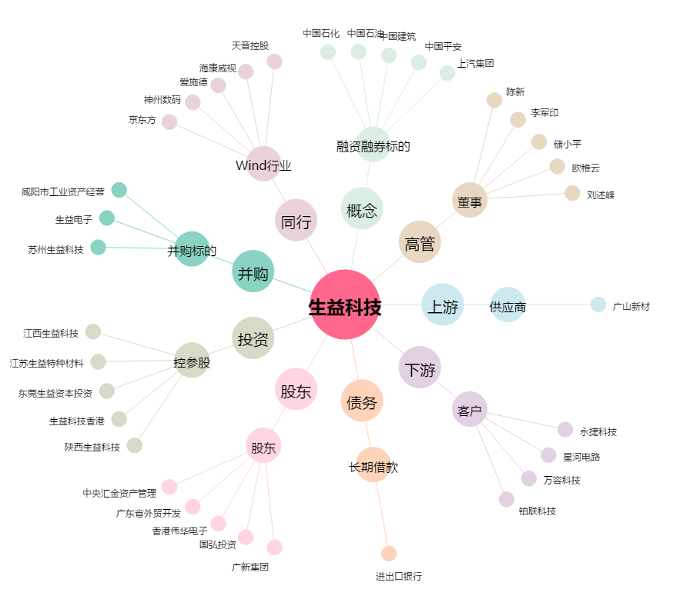
生益科技[600183.SH] - 关系概览图

